Fig3c
GmAgl22-Flag + Dt2^{HapI-1}-HA
GmAgl22-Flag + Dt2^{HapI-1}-HA
GmAgl22-Flag
GmAgl22-Flag + Dt2^{HapI-1}-HA
Co-IP raw picture to verify the interaciton between Dt2HapI-1/Dt2HapI-2 and GmAgl22
GmAgl22-Flag
GmAgl22-Flag + Dt2^{HapI-2}-HA
GmAgl22-Flag
GmAgl22-Flag + Dt2^{HapI-2}-HA
GmAgl22-Flag + Dt2^{HapI-1}-HA
GmAgl22-Flag
GmAgl22-Flag + Dt2^{HapI-2}-HA
GmAgl22-Flag
GmAgl22-Flag + Dt2^{HapI-2}-HA
GmAgl22-Flag + Dt2^{HapI-1}-HA
GmAgl22-Flag + Dt2^{HapI-2}-HA
GmAgl22-Flag + Dt2^{HapI-1}-HA
GmAgl22-Flag
GmAgl22-Flag + Dt2^{HapI-1}-HA
GmAgl22-Flag + Dt2^{HapI-2}-HA
GmAgl22-Flag + Dt2^{HapI-2}-HA
GmAgl22-Flag
GmAgl22-Flag + Dt2^{HapI-2}-HA
GmAgl22-Flag + Dt2^{HapI-1}-HA
GmAgl22-Flag

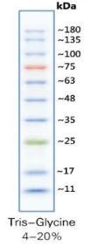

IP group- HA antibody
IP group- Flag antibody
Input group- HA antibody
Input group- Flag antibody

fig3f+Sfig10c
Co-IP raw picture to verify the interaciton between GmSoc1a and GmAgl22 , and GmAgl22 iteself.

1 | GmAgl22-Flag
2 | GmSoc1a-HA + GmAgl22a-Flag
3 | GmAgl22a-Flag + GmAgl22a-HA
Note: | Black box positon picures were used for showing the interaction between GmAgl22 and GmSoc1a
 | Green box positon picures were used for showing the interaction between GmAgl22 and itself

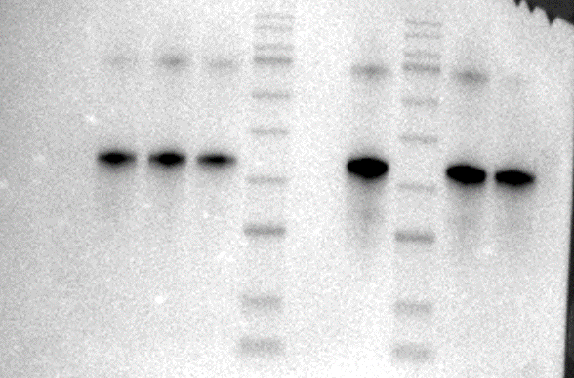

3 2 1 3 2 1
3 2 1 3 2 1
3 2 1 3 2 1
3 2 1 3 2 1

IP group- HA antibody(Exposure time 30s)
IP group- Flag antibody
Input group- HA antibody(Exposure time 30s)
Input group- Flag antibody

3 2 1 3
3 2 1 3 2 1
3 2 1 3 2 1
3 2 1 3 2 1

IP group- HA antibody(Exposure time 60s)
IP group- Flag antibody

Input group- HA antibody(Exposure time 60s)
Input group- Flag antibody

Fig4c
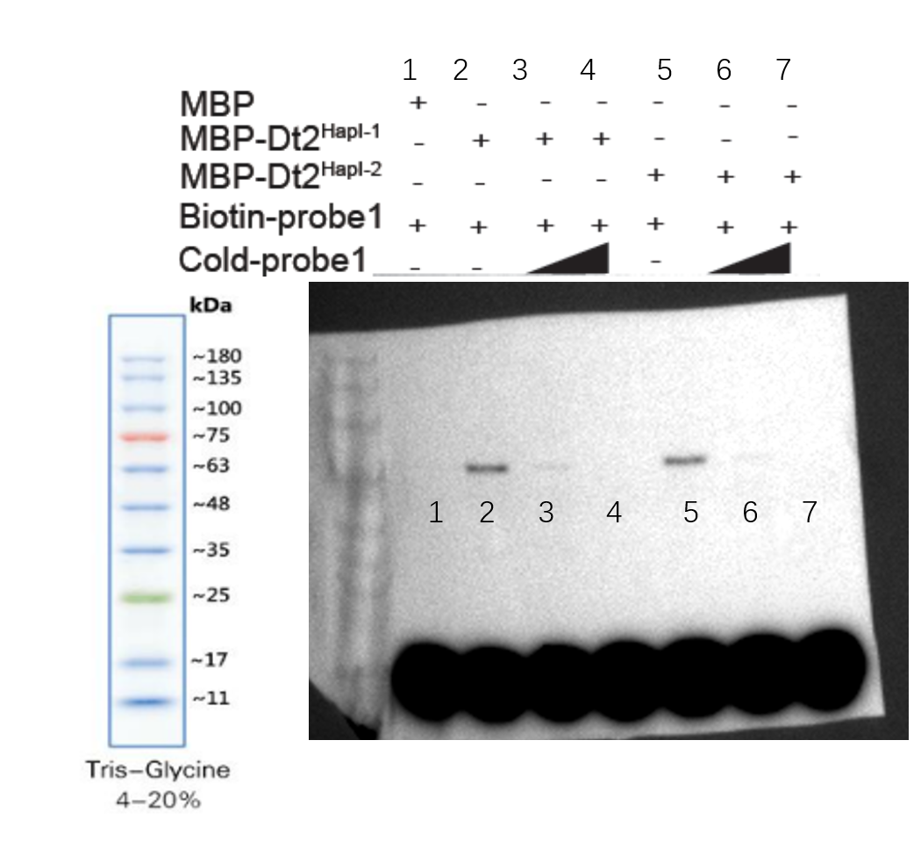
EMSA raw picture of Fig4c

SFig14b
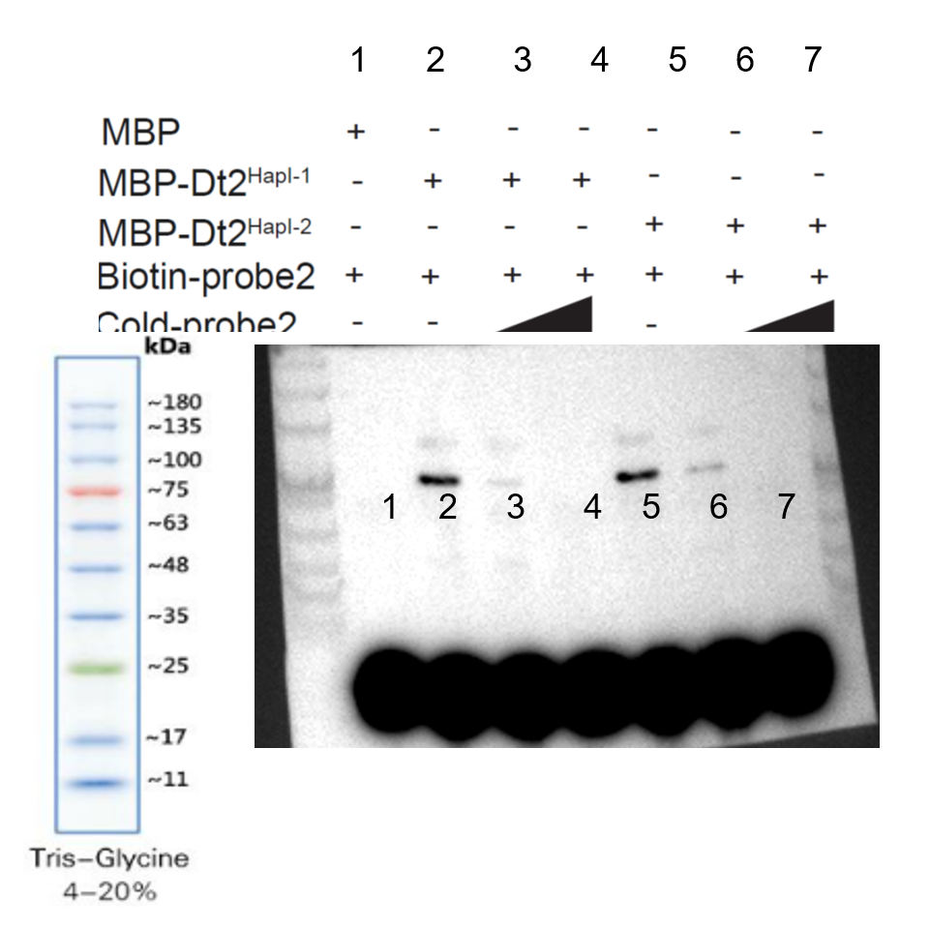
EMSA raw picture of SFig14b

